Air 절감건 5T2P
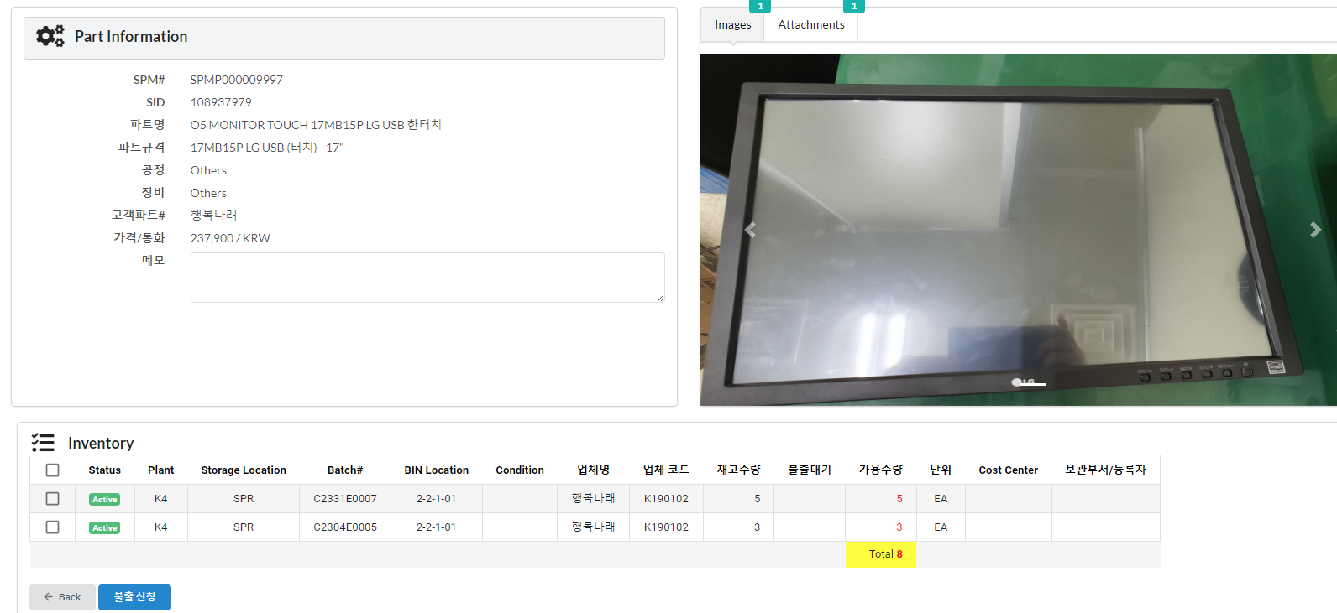
No | #Sid | 품 명 | 규 격 | 단위 | 수량 | 단 가 | 공급가액 | 입고날짜 | 납품업체 | Remark
1 | 109008961 | Air knife | ZC15-500L-0.05-U1-BK | EA | 12 | 335,000 | 4,020,000 |  | 행복나래
2 | 109011338 | 에어나이프 브라켓 | KNIFE BRACKET 40*360*25 | EA | 2 | 150,000 | 300,000 |  | SETECH
3 | 109008013 | Regulator | ITV2030-312BL | EA | 3 | 490,000 | 1,470,000 |  | 행복나래 | 3개는 Spare part 사용
4 | 109006405 | Analog output board | SIO-AO4F | EA | 2 | 343,000 | 686,000 |  | 행복나래
5 | 108993130 | 모니터 암 | AMA-LD1 | EA | 2 | 47,000 | 94,000 |  | 행복나래
6 | 108974369 | Main board | BEHR | EA | 2 | 210,000 | 420,000 |  | 행복나래
7 | 108976268 | 엘보, 1/2 12파이 | GPL1204 | EA | 15 | 1,300 | 19,500 |  | 행복나래
8 | 108967826 | 엘보, 1/4,12파이 | GPL1202 | EA | 15 | 1,170 | 17,550 |  | 행복나래
9 | 108902045 | RGB 연장 Cable | RGB3M-MM | EA | 2 | 10,500 | 21,000 |  | 행복나래
10 | 108903242 | 소음기 | AN20-02 | EA | 10 | 2,720 | 27,200 |  | 행복나래
11 | 108987127 | Power supply | LRS-50-24 | EA | 2 | 12,500 | 25,000 |  | 행복나래
12 | 109004045 | Tower lamp | ST45L-USB-WA-2-RG-SL18(LU4HG) | EA | 2 | 195,000 | 390,000 |  | 행복나래
13 | 108978472 | O5 PC TMS | TMS PC - WIN10 PRO 64bit | EA | 2 | 769,800 | 1,539,600 |  | 행복나래 | Spare part 사용
14 | 108931516 | I/O Cable | C6836-2TS | EA | 2 | 78,000 | 156,000 |  | 행복나래 | NR 파트 차용
15 | 108822992 | Terminal | T36-PR | EA | 2 | 40,300 | 80,600 |  | 행복나래 | NR 파트 차용
16 | 108937979 | 모니터 | 17MB15B_Touch | EA | 2 | 237,900 | 475,800 |  | 행복나래 | SPR, EE에서 구매 신청 후 제조에서 불출요청 필요
 |  |  |  |  |  |  | 9,742,250

